Visuals




Functional Analyst | Product Owner | Business Analist

Sparx (Official partnership)

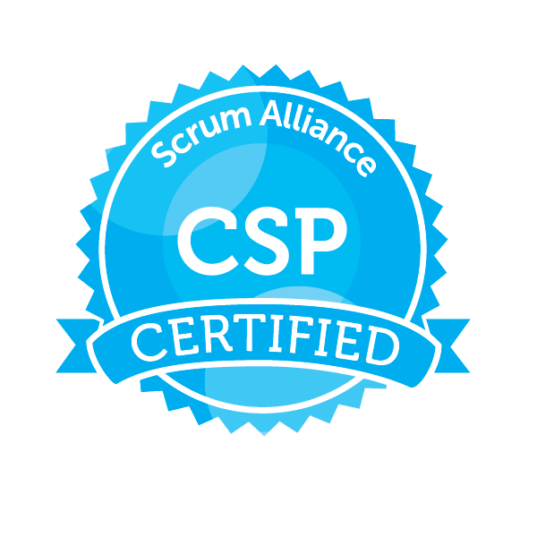

Certified Scrum Masters & Product Owners

